4. Plan de previsión de RH
 | PLAN DE PREVISIÓN DE RECURSOS HUMANOS 2019

1. OBJETIVOS DEL PLAN DE PREVISION DEL RECURSO HUMANO
OBJETIVO GENERAL Establecer estrategias y mecanismos para la provisión del talento humano, para solventar las necesidades de personal que se presente en la Unidad Administrativa Especial del Servicio Público de Empleo.

OBJETIVOS ESPECÍFICOS • Presentar un diagnóstico de la planta de personal de la entidad y establecer si existen necesidades de personal. • Establecer estrategias para solventar las necesidades de personal que se presenten en la entidad. • Fortalecer la dimensión del talento humano de acuerdo los componentes para esta dimensión enmarcados en el Modelo Integrado de Planeación y Gestión.

2. METODOLOGÍA Con el fin de identificar y solventar las necesidades de personal que tiene la Unidad Administrativa Especial del Servicio Público de Empleo, se requiere realizar un diagnóstico de la situación actual de la Unidad, para ello se tendrá en cuenta la caracterización de los empleos públicos que conforman la planta de personal de la entidad, las situaciones que generan la variación en la conformación de la planta de personal, para por último definir las necesidades de previsión del talento humano.

3.1 ANALISIS DE LA PLANTA DE PERSONAL La conformación de la planta de personal de la Unidad Administrativa Especial del Servicio Público de Empleo se encuentra establecida en el Decreto 2676 de 2013, la cual se encuentra actualmente distribuida mediante Resolución N° 1264 del 16 de diciembre de 2016, así:

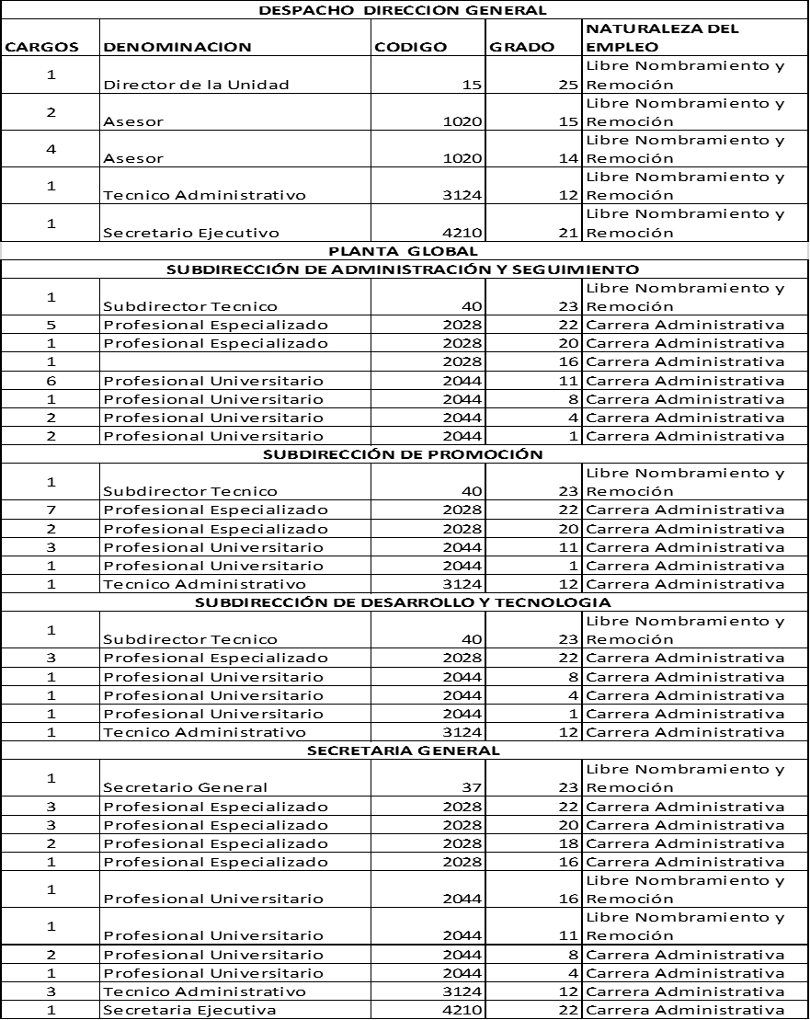

De acuerdo a la información se evidencia que quince (15) empleos son de libre nombramiento y remoción lo cual implica que su nombramiento es a discrecionalidad del nominador de la entidad, es decir que la planta de empleos de la entidad objeto de este Plan de Previsión de Recurso Humano está compuesto por cincuenta y cinco (55) empleos de carrera administrativa. Así mismo se puede evidenciar que de los 55 empleos de carrera administrativa el 71% se encuentra asignados a las dependencias que garantizan el cumplimiento de la misionalidad de la entidad (Subdirecciones Técnicas) esto son 39 cargos, quedando un 29 % de personal asignado a las dependencias cuya funcionalidad es estratégica y de apoyo, lo cual representan 16 cargos (Secretaria General). Por otro lado, a continuación se relacionan los empleos vacantes al 31 de diciembre de 2018:

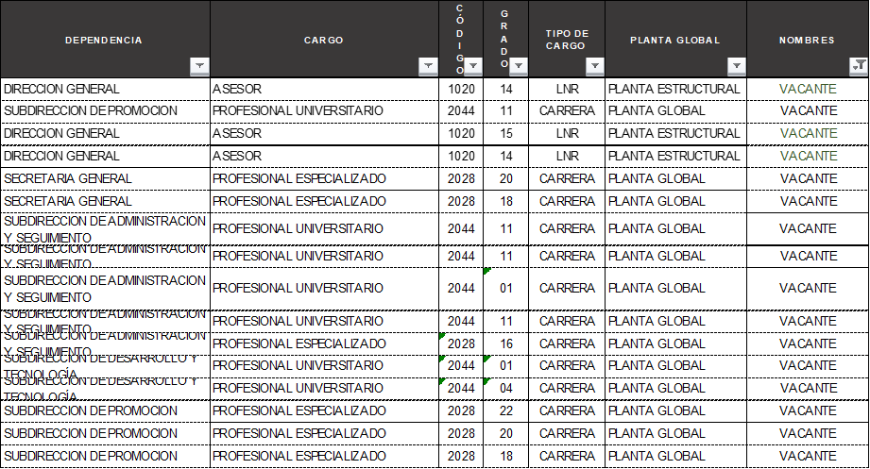

De acuerdo a la tabla adjunta, se evidencia que existen 16 empleos vacantes de los cuales 3 son de libre nombramiento y remoción y 13 pertenecen a carrera administrativa. Por otro lado, para la vigencia 2019 se atenderán las necesidades de personal con el presupuesto asignado, que para el caso de los gastos de personal es por valor de $7.507.600.000 se desagrego según Resolución N°000005 del 09 de enero de 2019, así:

3.2. GENERALIDADES E IDENTIFICACIÓN DE NECESIDADES De acuerdo a la situación descrita se tiene que, al mes de enero de 2018, la Unidad Administrativa Especial del Servicio Público de Empleo, se encuentra funcionado con 12 empleos de libre nombramiento y remoción y 42 empleos de carrera administrativa, debido a que hay 16 empleos en vacancia definitiva pendientes de proveer. Es conveniente señalar que no es posible proveer los empleos que se encuentran en vacancia definitiva y que son de carrera administrativa (esto son 12 empleos), debido a que no se encuentra personal de planta con derecho preferencial a encargo, pues el personal que se encuentra en carrera administrativa está en período de prueba con ocasión a la participación en la Convocatoria 428 de 2018. Así mismo, con el fin de optimizar los recursos y evitar el desgaste administrativo, se considera que no es posible proveer los empleos vacantes a través de la figura de provisionalidad, debido a que se encuentra en ejecución la etapa de nombramiento en período de prueba de las personas que resultaron elegibles en la Convocatoria 428 de 2016.

3.3 PROVISIÓN DE VACANTES: La Unidad Administrativa Especial del Servicio Público de Empleo implementara los mecanismos señalados en la Ley 909 de 2004 y el Decreto 1083 de 2015, para la provisión de los cargos cuando se presenten las siguientes vacancias. 3.3.1 PROVISIÓN DE VACANCACIA DEFINITIVA: 3.3.1.1 Vacancia definitiva en los Empleos de carrera administrativa La provisión definitiva de los empleos de carrera se efectuará teniendo en cuenta el siguiente orden: • Con la persona que al momento de su retiro ostentaba derechos de carrera y cuyo reintegro haya sido ordenado por autoridad judicial. • Por traslado del empleado con derechos de carrera que demuestre su condición de desplazado por razones de violencia en los términos de la Ley 387 de 1997, una vez impartida la orden por la Comisión Nacional del Servicio Civil. • Con la persona de carrera administrativa a la cual se le haya suprimido el cargo y que hubiere optado por el derecho preferencial a ser reincorporado a empleos iguales o equivalentes, conforme con las reglas establecidas y de acuerdo con lo ordenado por la Comisión Nacional del Servicio Civil. • Con la persona que al momento en que deba producirse el nombramiento ocupe el primer puesto en lista de elegibles para el empleo ofertado que fue objeto de convocatoria para la respectiva entidad. Si agotadas las anteriores opciones no fuere posible la provisión del empleo deberá realizarse proceso de selección específico para la respectiva entidad. Una vez provistos en período de prueba los empleos convocados a concurso con las listas de elegibles elaboradas como resultado de los procesos de selección, tales listas, durante su vigencia, sólo podrán ser utilizadas para proveer de manera específica las vacancias definitivas que se generen en los mismos empleos inicialmente provistos, con ocasión de la configuración para su titular de alguna de las causales de retiro del servicio consagradas en el artículo 41 de la Ley 909 de 2004. Cuando la lista de ele

Las vacantes definitivas en empleos de carrera se proveerán en periodo de prueba o en ascenso, con las personas que hayan sido seleccionadas mediante el sistema de mérito, de conformidad con lo establecido en la Ley 909 de 2004 o en las disposiciones que regulen los sistemas específicos de carrera, según corresponda . Mientras se surte el proceso de selección para proveer empleos de carrera administrativa, y una vez convocado el respectivo concurso, los empleados de carrera tendrán derecho a ser encargados de tales empleos si acreditan los requisitos para su ejercicio, poseen las aptitudes y habilidades para su desempeño, no han sido sancionados disciplinariamente en el último año y su última evaluación del desempeño sea sobresaliente. El término de esta situación no podrá ser superior a seis (6) meses. El encargo deberá recaer en un empleado que se encuentre desempeñando el empleo inmediatamente inferior que exista en la planta de personal de la entidad, siempre y cuando reúna las condiciones y requisitos previstos en la norma. De no acreditarlos, se deberá encargar al empleado que acreditándolos desempeñe el cargo inmediatamente inferior y así sucesivamente. 3.3.1.2 Vacancia definitiva en los Empleos de libre nombramiento y remoción Los empleos de libre nombramiento y remoción serán provistos por nombramiento ordinario, previo el cumplimiento de los requisitos exigidos para el desempeño del empleo y el procedimiento establecido en esta ley. Las vacantes definitivas en empleos de libre nombramiento y remoción podrán ser provistas mediante encargo, el cual tendrá una duración de hasta tres (3) meses, vencidos los cuales el empleo deberá ser provisto en forma definitiva. 3.3.2 PROVISION DE VACANTES TEMPORALES 3.3.2.1 Vacantes temporales en empleos de carrera administrativa Las vacantes temporales en empleos de carrera podrán ser provistas mediante nombramiento provisional, cuando no fuere posible proveerlas mediante encargo con empleados de carrera La provisión temp
...

5. Plan Estratégico TH
...
Así las cosas, se tiene que la Unidad Administrativa Especial de Servicio Público de Empleo se encuentra en el nivel de madurez de Transformación, lo cual implica que la entidad ha avanzado en el establecimiento de políticas de gestión estratégica de talento humano, sin embargo, requiere acciones de mejora en los componentes de las diferentes dimensiones, para el caso en concreto en los componentes de ingreso, desarrollo y retiro. A continuación, se presentan cinco debilidades significativas que se encontraron al realizar el autodiagnóstico aplicado en diciembre del año 2018:

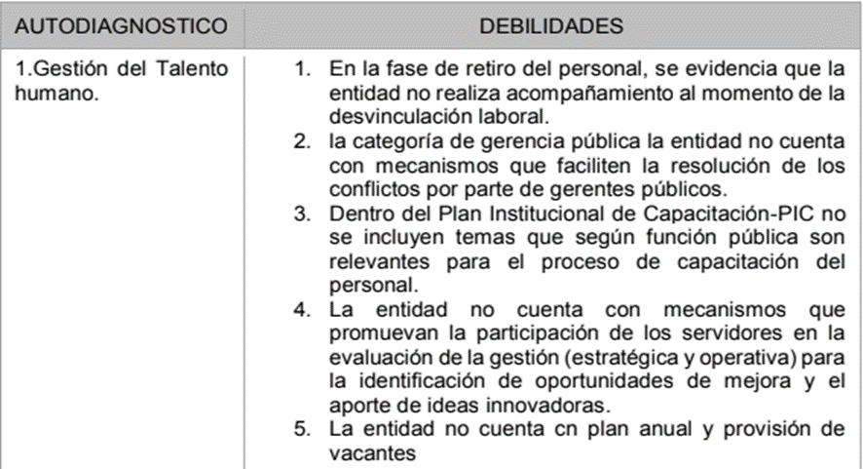

Adicional a lo anterior, se presenta el autodiagnóstico para cada una de las rutas que hacen parte de las rutas de creación de valor desde la dimensión de talento humano.

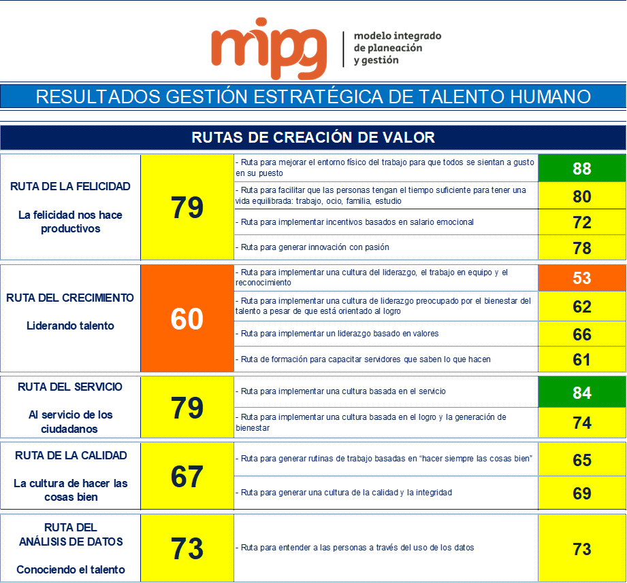

Cada una de las rutas está encaminada al fortalecimiento del talento humano, para que en el desarrollo de su labor se genere valor público, así el Modelo Integrado de Planeación y Gestión desarrolla cinco (5) rutas para la dimensión del talento humano: Ruta de la Felicidad: Busca la satisfacción del servidor público con su entorno laboral para ser más productivo. Ruta del Crecimiento: Busca que los lideres motiven al talento humano a su cargo, para el desarrollo eficiente de sus labores. Ruta del Servicio: Busca incentivar en el talento humano de la organización su compromiso por servir de manera eficiente a los requerimientos de la ciudadanía Ruta de la Calidad: Busca que el servidor público cumpla con los requisitos de calidad que exige el desarrollo de sus labores. Ruta de Análisis de Datos: Busca que la entidad conozca su talento humano con el fin de que se tomen decisiones y se implemente los diversos planes. Para el cumplimiento de los objetivos de cada una de las rutas la U.A.E del Servicio Público de Empleo implementara los planes, estrategias y programas asociados al desarrollo del talento humano.
...

10. PETI
...
Análisis Financiero El manejo presupuestal de La UAESPE se realiza en 2 líneas: • Gastos de operación y soporte – Estos recursos son asignados por funcionamiento a la entidad y son administrados por la Secretaría General en cabeza de la subdirección Administrativa y financiera. • Recursos de inversión – Con estos recursos se realizan los nuevos proyectos de TI de la entidad, así como la adquisición de hardware y software requerido para fortalecer la infraestructura de la entidad. El valor del recurso puede varias año a año.

ENTENDIMIENTO ESTRATÉGICO El Plan Estratégico de Tecnologías de la Información permite generar valor agregado a la entidad a través de las estrategias de: • Optimizar los procesos para hace un mejor aprovechamiento de las Tecnologías de la Información y las comunicaciones, con el fin de atender los requerimientos de los procesos de la Entidad. • Mejorar la gestión institucional y su relación con prestadores, a través del uso herramientas tecnológicas. • Fortalecer los lineamientos de Gobierno Digital, para el control, eficiencia y eficacia de los recursos tecnológicos.

Necesidades de información El mapa de información de la entidad está conformado por el conjunto de flujos de información interno y externo. La identificación de los flujos de información permite a La UAESPE conocer la información que actualmente intercambia con otras instituciones y actores, además permite conocer como fluye la información al interior. Teniendo en cuenta la información que proviene de otras instituciones, sectores, prestadores, usuarios, la separación lógica se debe realizar a nivel de información entrante y saliente.

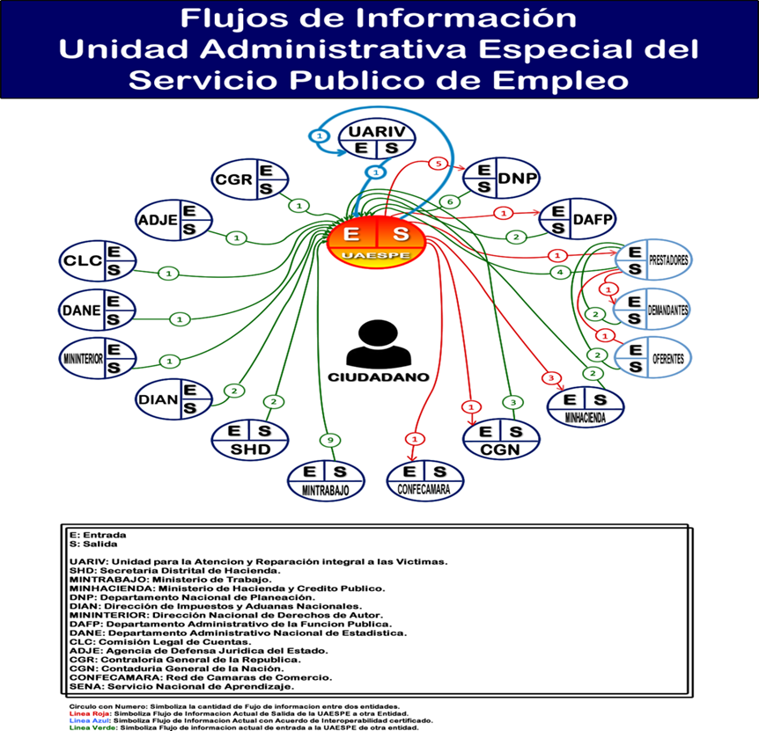

Alineación de TI a los procesos Se realiza el análisis de los procesos institucionales para establecer el apoyo tecnológico actual, a través de una matriz de sistemas de información versus procesos. Se identifica de la siguiente manera 1 (Sistema de Información con una función principal para el proceso), 2 (Sistema de Información con una función secundaria para el proceso), y vacío (el proceso no tiene incidencia sobre el sistema de información).
...

